Formulas
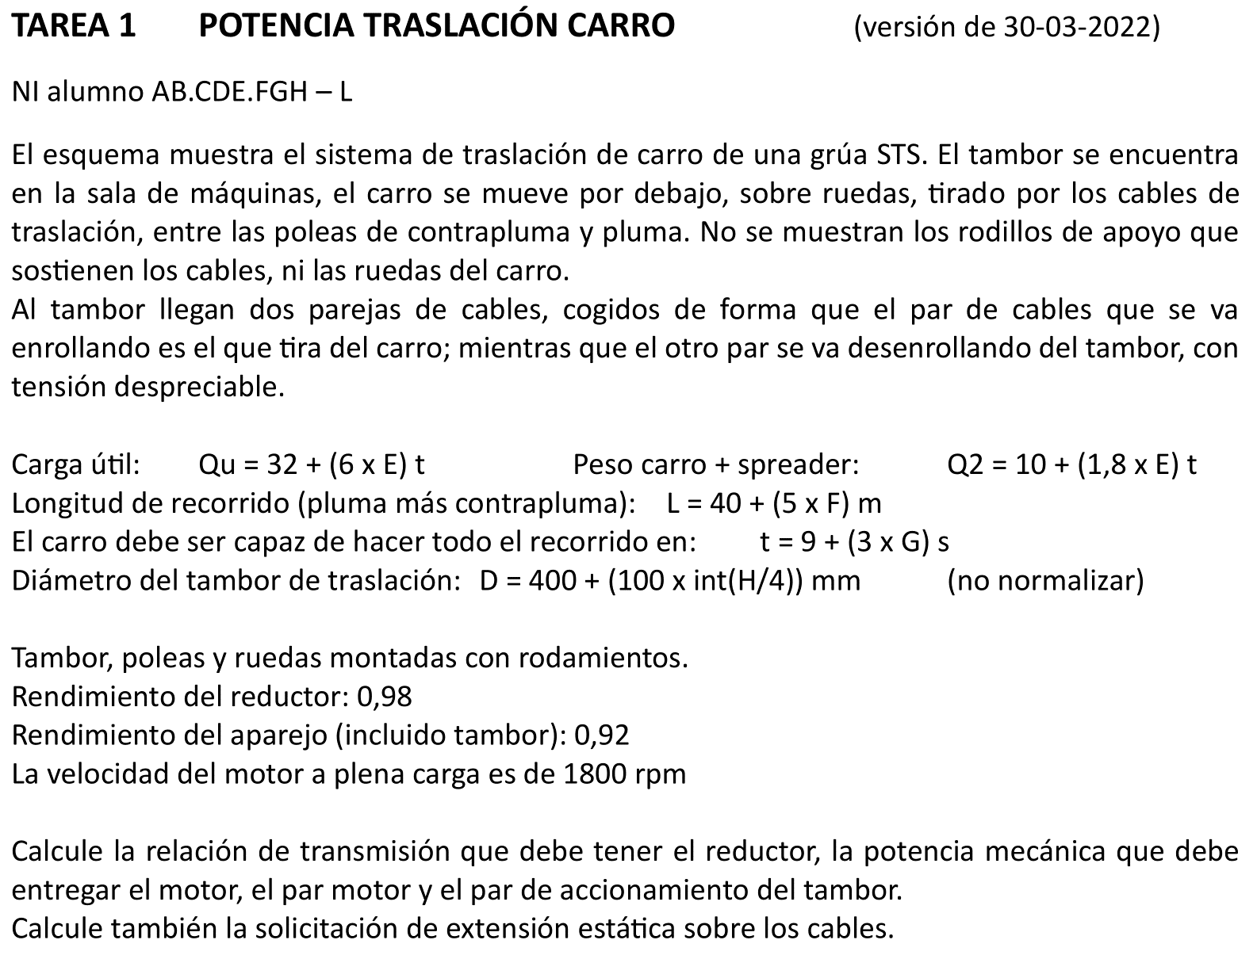
A | B | C | D | E | F | G | H | I | J | K
2 | TAREA 1 | CÁLCULO DE POTENCIA DE TRASLACIÓN DE CARRO |  |  |  |  |  |  |  | 2
3 |  |  |  |  |  |  |  |  |  | 3
4 | Alumno: | =BUSCARV(D9;Listado!B3:C22;2;FALSO) |  |  |  | Fecha: |  | Nota: |  | 4
5 |  |  |  |  |  |  |  |  |  | 5
6 | DATOS PARA LA RESOLUCION DEL PROBLEMA |  |  |  |  |  |  |  |  | 6
7 | Datos de partida resolución del problema (obtenidos con el número de identificación NI) |  |  |  |  |  |  |  |  | 7
8 |  |  |  |  |  |  |  |  |  | 8
9 |  | NI = |  |  |  |  |  |  |  | 9
10 |  | E = | =EXTRAE($D$9;5;1) |  |  |  |  |  |  | 10
11 |  | F = | =EXTRAE($D$9;6;1) |  |  |  |  |  |  | 11
12 |  | G = | =EXTRAE($D$9;7;1) |  |  |  |  |  |  | 12
13 |  | H = | =EXTRAE($D$9;8;1) |  |  |  |  |  |  | 13
14 |  |  |  |  |  |  |  |  |  | 14
15 |  | Carga útil |  | Qu = | = 32+(6*$D$10) | t | = | =9,81*$F$15 | kN | 15
16 |  | Peso carro + sp |  | Q2 = | =10+(1,8*$D$10) | t | = | =9,81*$F$16 | kN | 16
17 |  | Longitud recorr. |  | L = | = 40+(5*$D$11) | m |  |  |  | 17
18 |  | tiempo |  | t = | =9+(3*$D$12) | s |  |  |  | 18
19 |  | Diámetro tambor |  | D = | =400+(100*ENTERO($D$13/4)) | mm |  |  |  | 19
20 |  |  |  |  |  |  |  |  |  | 20
21 | Datos para la resolución del problema obtenidos del enunciado |  |  |  |  |  |  |  |  | 21
22 |  |  |  |  |  |  |  |  |  | 22
23 |  | Rendimiento reductor: |  |  |  | ror = | 0.98 |  |  | 23
24 |  | Rendimiento aparejo (incl. tambor): |  |  |  | K = | 0.92 |  |  | 24
25 |  | Velocidad motor: |  |  |  | nm = | 1800 | rpm |  | 25
26 |  |  |  | Wmot | = | = 2*PI()*$H$25/60 | rad/s |  |  | 26
27 |  |  |  |  |  |  |  |  |  | 27
28 |  |  |  |  |  |  |  |  |  | 28
29 |  |  |  |  |  |  |  |  |  | 29
30 |  |  |  |  |  |  |  |  |  | 30
31 |  |  |  |  |  |  |  |  |  | 31
32 |  |  |  |  |  |  |  |  |  | 32
33 |  |  |  |  |  |  |  |  |  | 33
34 |  |  |  |  |  |  |  |  |  | 34
35 | RESOLUCIÓN |  |  |  |  |  |  |  |  | 35
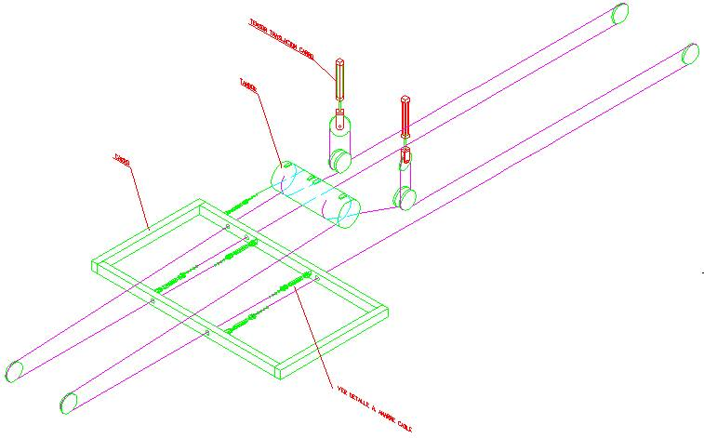
36 | Velocidad carro |  | Vc = | L/t = | =$F$17/$F$18 | m/s |  |  |  | 36
37 |  |  |  |  |  |  |  |  |  | 37
38 | Nº puntas a tambores |  |  |  | Npunt = | 2 | puntas |  |  | 38
39 | Nº ramales a carga |  |  |  | Nram = | 2 | ramales |  |  | 39
40 | El cable que se traslada es el cable que se enrolla |  |  |  |  |  | Npunt x Vc = Nram x Vcab |  |  | 40
41 |  |  |  | Vcab = | =($G$38/$G$39)*$F$36 | m/s |  |  |  | 41
42 |  |  |  |  |  |  |  |  |  | 42
43 | Velocidad angular de tambor correspondiente a Vcab |  |  |  |  | Wtb = | = $F$41/(($F$19/1000)/2) | rad/s |  | 43
44 |  |  |  |  |  | ntb = | =$H$43*60/(2*PI()) | rpm |  | 44
45 |  |  |  |  |  |  |  |  |  | 45
46 | Relación de transmisión del reductor |  |  |  |  |  |  |  |  | 46
47 |  |  |  |  |  |  |  |  |  | 47
48 |  |  | i_red = | Wtb/Wmot = |  | = $H$43/$G$26 | = 1/ | =1/$G$48 |  | 48
49 |  |  |  |  |  |  |  |  |  | 49
50 |  | Coeficiente de resistencia a la rodadura |  |  |  | Cr = | 0.007 | (ruedas con rodam) |  | 50
51 | Potencia útil traslación |  |  | Hu = | Cr x (Qu + Q2) x Vc = |  | $H$50*($I$15+$I$16) * $F$36 | kW |  | 51
52 | Potencia motor |  |  | Hm = | Hu/(K x ror) = |  | =$J$43/($H$24*$H$23) | kW |  | 52
53 |  |  |  |  |  |  |  |  |  | 53
54 | Par motor |  |  | Mm = | Hm/Wmot = |  | =$H$52*1000/$G$26 | N·m |  | 54
55 | Par tambor |  |  | Mtb = | (Hm x ror)/Wtb = |  | = ($H$52*$H$23)*1000/$H$43 | N·m |  | 55
56 |  |  |  |  |  |  |  |  |  | 56
57 | Solicitación sobre cables |  |  |  | S = Cr x (Qu + Q2) / (2 x K) = | = $H$50*($I$15+$I$16)/(2*$H$24) | kN |  |  | 57
58 |  |  |  |  |  |  |  |  |  | 58
59 |  |  |  |  |  |  |  |  |  | 59
60 |  |  |  |  |  |  |  |  |  | 60
61 |  |  |  |  |  |  |  |  |  | 61
62 |  |  |  |  |  |  |  |  |  | 62
63 |  |  |  |  |  |  |  |  |  | 63
64 |  |  |  |  |  |  |  |  |  | 64
65 |  |  |  |  |  |  |  |  |  | 65
66 |  |  |  |  |  |  |  |  |  | 66

